Sheet1
 |  | Axa |  | Dongbu |  | Samsung |  | Meritz |  | KB Magic Car
범주 |  | 조건 | 보험료 | 조건 | 보험료 | 조건 | 보험료 | 조건 | 보험료 | 조건 | 보험료
대인배상 1 |  | 손배손법 한도(16.3.31 이전 사망 1억 부상2천, 이후 사망 1억5천, 부상 3천) | 106,400 | 동일 | 105100 | 동일 | 110410 | 동일 | 118280 | 동일 | 105830
대인배상 2 |  | 무한(16.3.31이전 최대1억, 이후, 1억5천) | 69710 | 동일 | 70040 | 동일 | 74240 | 동일 | 55750 | 동일 | 60780
대물배상 |  | 1억원 | 262850 | 1억원 | 195830 | 2억원 | 194270 | 2억원 | 181600 | 국산1억, 외산 2억 | 175820
자기신체 사고 | 사망/후유장해 | 3천 | 8250 | 3천 | 6160 | 3천 | 6680 | 5천 | 8390 | 3천 | 5650
 | 부산 | 1천5백 |  | 1천5백 |  | 1천5백 |  | 3천 |  | 1천5백
무보험차 상해 |  | 다른자동차운전담보 | 7460 | 2억원 | 4370 | 2억원 | 2030 | 2억원 | 4710 | 2억원 | 6720
자기차량 손해 |  | 자기부담 30% | 149760 | 20% | 132680 | 30% | 112730 | 30% | 112040 | 30% | 119510
긴급출동 |  | 일반형(1년5회) | 34000 |  | 30490 | 1년 6회 | 33880 | 1년 5회 | 34660 | 1년 5회 | 33910
할인 및 맞춤 특약 | 마일리지 | 9,000km이하(후할인) | -105100 | 7천~1만 | -61710 |  | -75050 |  | -75050 |  | -75050
 |  | 무보험차 상해 추가담보 |  | 에버그린 | -3000 | 무보험차 상해 추가담보 | 960
 |  | 다른자동차 차량손해담보 |  |  |  | Eco리싸이클부품사용특약
 |  | 다른자동차 운전담보 |  |  |  | Eco-e약관특약 | -1000 |  | -13910 |  | -13910
물적사고할증기준 |  | 200만원 |  |  |  | 200만원 |  | 200만원 |  | 200만원
할인 |  | 3년무사고 | -32300 |  |  | 3년무사고 | -45490 | 3년무사고 | -103420 | 3년무사고 | -50160
다이렉트할인 |  |  |  |  |  |  | -111490 |  | -95520 |  | -106110
 |  | 총계(할인 포함된 가격) | 606,130 |  | 544,670 |  | 534,240 |  | 515,430 |  | 508,220
 |  | 후할인 포함시 | 501,030 |  | 482,960 |  | 459,190 |  | 440,380 |  | 433,170

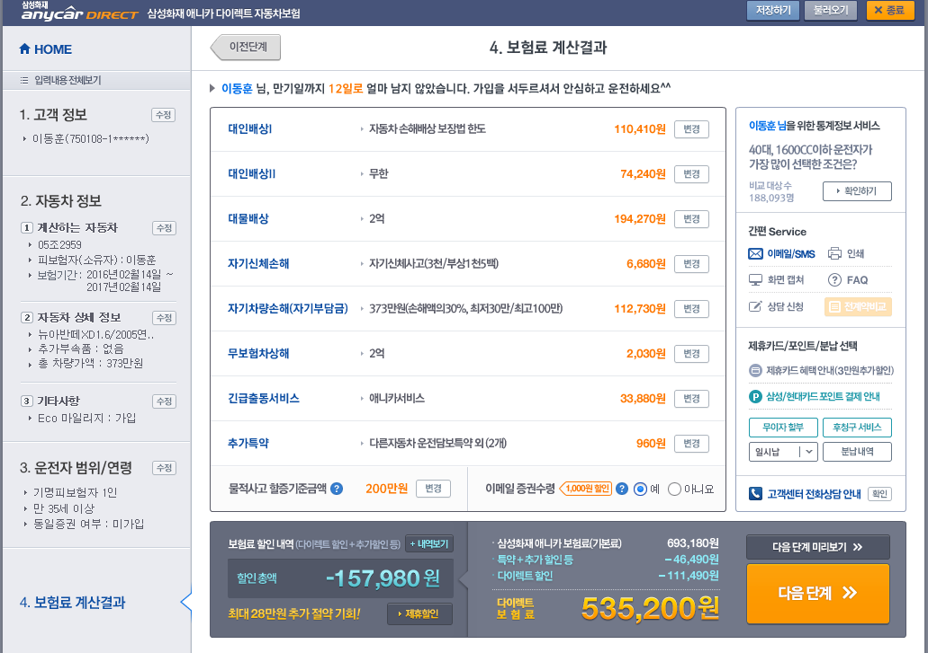
 |  |  |  | 동부만 똑 같음 |  | 삼성은 계산이 이상함. |  | 메리츠도 마찬가지
 |  |  |  |  |  | 화면상 모든 금액을 합치면 홈페이지에서 계산한 금액과 상이 |  | 화면상 모든 금액을 합치면 홈페이지에서 계산한 금액과 상이
 |  |  |  |  |  | 그 이유는 할인된 금액이 이미 반영된 것이 바로 개개 산출 결과란다. 뭐 이런 거지 같은 경우가 다 있다. 그리고 할인 전 금액 71만원은 상담사를 통해서 가입했을 경우란다. 전화해서 직접 확인

